Sheet2
新开客户申请表
所属大区： 东北区 业务人员： 安雯
客户基本情况 | 客户名称 | 李洪亮 |  |  | 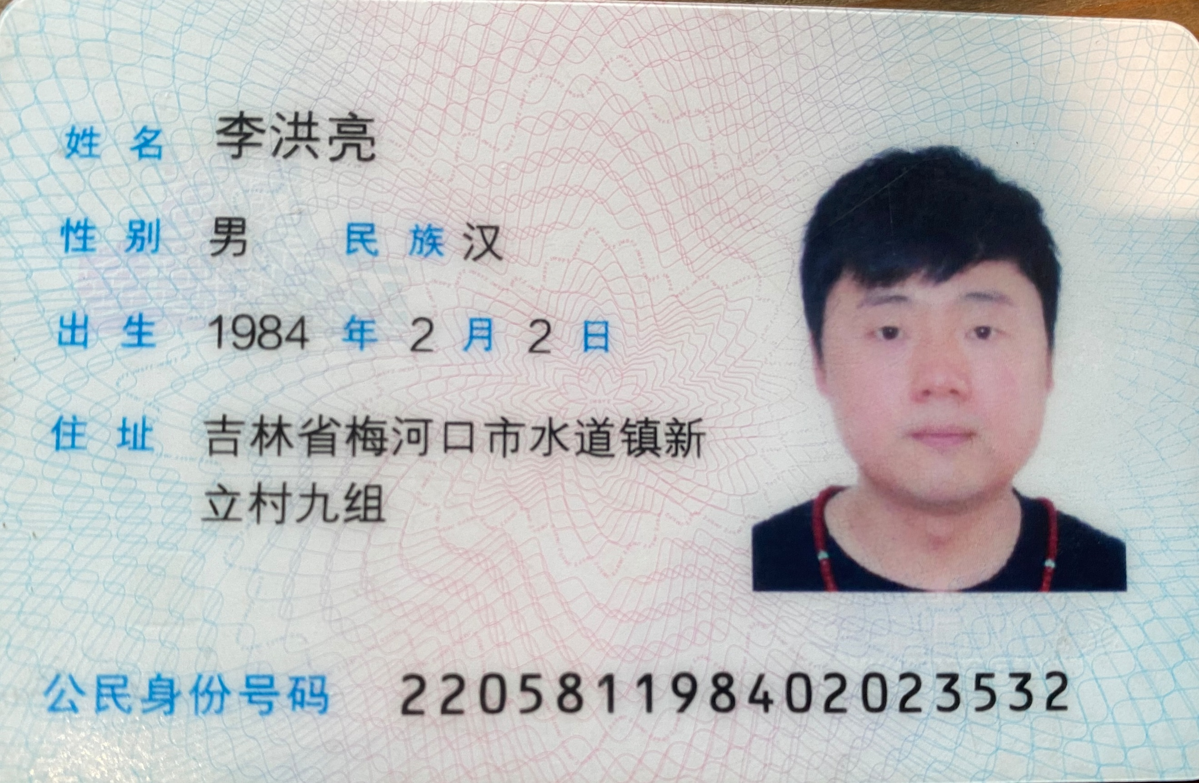 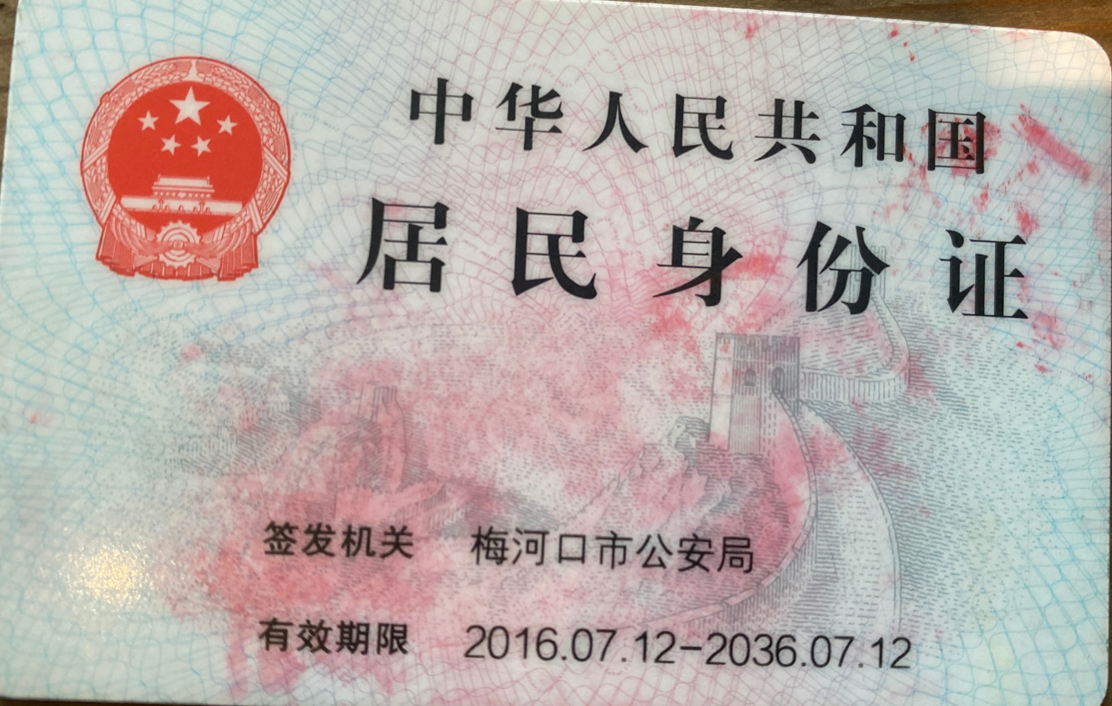 营业执照/身份证
 | 法人 |  | 电话 | 13842650081
 | 实际老板及电话 | 李洪亮/13842650081 | 老板生日 | 阳历3月4日
 | 老板生肖 | 鼠 | 店庆日 | 阴历2月初2
 | 营业执照地址
 | 店面地址 | 辽宁省 大连市 中山区 育才街100号 呆坐茶行
 | 收货人、电话、地址 | 李先生/13842650081/辽宁省 大连市 中山区 育才街100号 呆坐茶行
与侨宝签约情况 | 客户等级 | 核心经销商A级 | 新增分销数量
 | 任务量 | 200万 | 首款 | 100万
 | 授权区域 | 大连市中山区 | 授权期限 | 1年
 | 是否为区域独家代理 | 否
客户经营产品 | 所售产品是否全为侨宝 | 否 | 在售其他品牌名称 | 绿雪芽、太姥山
 | 全年销售所有产品总额 | 400万 | 侨宝产品占比 | 50%
 | 侨宝陈皮占比 | 90% | 侨宝柑普茶占比 | 10%
网点情况 | 列出名下现有分销体系
客户情况说明 | 客户具体情况说明 （不少于3条） | 1 | 热衷侨宝产品
 |  | 2 | 店内收藏客户居多
 |  | 3 | 有强烈的品牌意识
该客户享受的折扣及优惠政策 |  | 特级经销商价格
营销事业部总监签字

